关系图
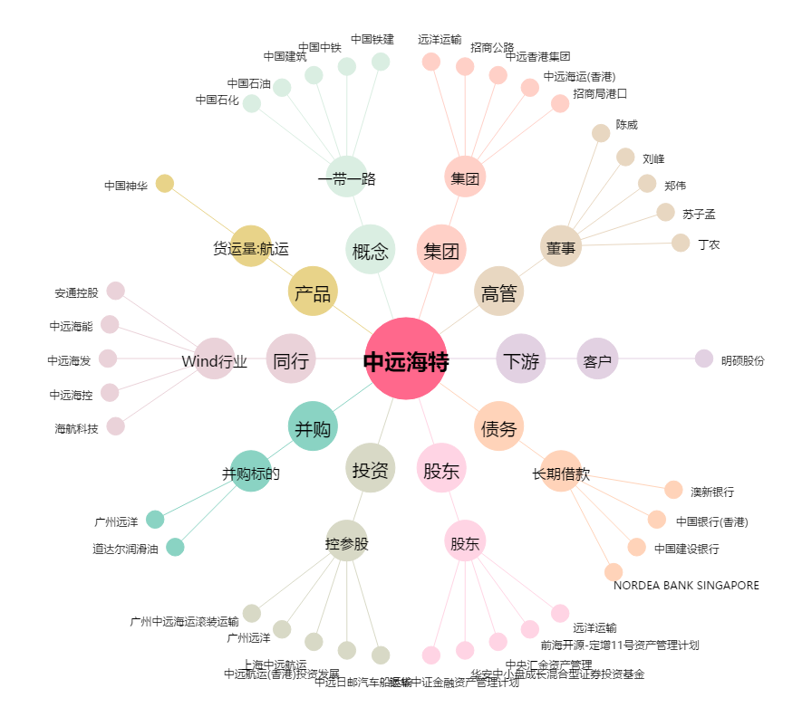
中远海特[600428.SH] - 关系概览图

